PERUSTIEDOT
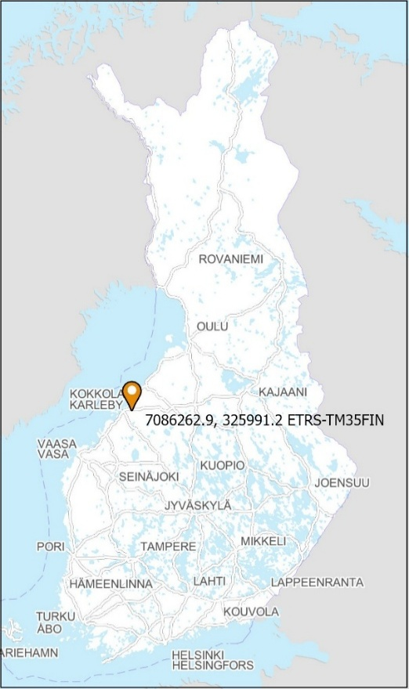


GEOENERGIALOIKKA -PROJEKTI
Aineistoa käyttämällä hyväksyt GTK:n peruslisenssin mukaiset ehdot: https://tupa.gtk.fi/paikkatieto/lisenssi/gtk_peruslisenssi.pdf

KOHDE

Kohde: | Kokkola, Kpedun Kälviän toimipiste
Osoite: | Opistontie 1, 68300 Kälviä
Kaivon numero: | KOKKOLA-2
Kaivon nimitunniste: | GTK:n tutkimuskaivo
Tilaaja: | Geologian tutkimuskeskus
Koordinaatit: | N 7086262.9, E 325991.2
Koordinaattijärjestelmä: | ETRS-TM35FIN

Kohteen sijainti: | Pohjakartta © Maanmittauslaitos 2026

